Лист1
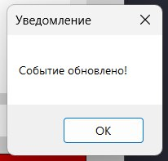
Заголовок | шаги воспроизведения | фактический результат | ожидаемый результат | окружение | вложения |  | приоритет | срок устранения | статус
не работает кнопка | запускаем проект, создаем событие | событие не удаляется | событие должно удаляться | тестовая среда |  |  | высокий | до 12.04 | устранено
"удалить" | пытаемся его удалить, нажав на | из ListBox | из ListBox
 | кнопку "удалить"

время не сохранено | создаем проект, сохраняем его | время не сохранено в бд | время должно быть | тестовая среда, бд |  |  | высокий | до 17.04 | в работе
в бд | переходим в бд |  | сохранено в бд | (интеграция)

дизайн не совпадает | открываем проект во весь экран | список событий и блок события | блоки должны быть на 1 уровне | тестовая среда |  |  | низкий | до 15.04 | устранено
 |  | снизу не совпадают по уровню

отображение информации | запускаем проект, создаем событие | информация о событии | информация должна | тестовая среда |  |  | высокий | до 15.04 | устранено
 | сохраняем событие | не высвечивается на 1 форме | высвечиваться на 1 форме

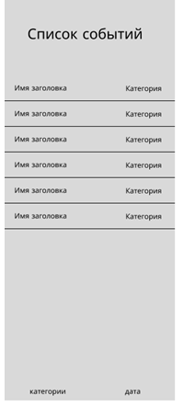
ListBox не соответствует | открываем проект, видим форму 1 | дизайн элемента ListBox | дизайн должен соответсовать ТЗ | тестовая среда | на данный момент: в ТЗ: |  | низкий | до 17.04 | устранено
макету по ТЗ |  | не соответствует ТЗ

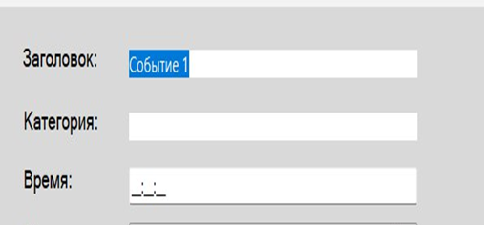
категория события | запускаем проект, создаем событие | пользователь не может выбрать | пользователь должен | тестовая среда |  |  | средний | до 17.04 | устранено
не выбирается из списка | хотим добавить категорию | категорию из списка | иметь возможность выбрать
 |  | уже существующих | категорию события из
 |  | категорий | существующих категорий

не работает кнопка | запускаем проект, выбираем уже | пользователь не может изменить | у пользователя должна быть | тестовая среда | шаг 1: шаг 2: |  | высокий | до 16.04 | устранено
"Изменить" | существующее событие, | событие | возможность изменить |  |  | итог:
 | нажимаем кнопку "Изменить" |  | событие

 |  |  |  |  | шаг 3:

